상품제안서
코랄 에코 기프트세트 1호 | 상품코드: F23203

 |  |  |  |  |  |  | 02-412-0044 | www.easy1.co.kr
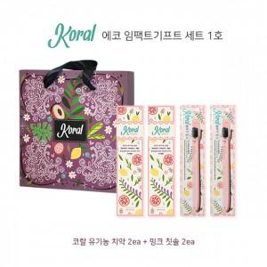

【상세/제작정보】 | ★스티커 제작 희망시 문의 먼저 주시기 바랍니다. ★ 칫솔은 대나무 칫솔로 변경 가능하오나 추가비용 발생합니다.

【인쇄/포장옵션】 | 스티커 / 기본 코랄 박스

【공급단가】 | 수량 | 50~ | 100~ | 500~ | 1,000~ | 2,000~
*VAT별도 | 단가 | 18,900원 | 18,200원 | 17,500원 | 16,800원 | 16,380원

【상품 URL】 | http://www.easy1.co.kr/src/goods_detail.php?gdno=23203

